需求测试报告
业务模块 | 功能模块 | 功能项 | 测试目的 | TC_用例名称 | 优先级 | 步骤名称 | 前置条件 | 操作描述 | 参数 | 预期结果 | 测试结果 | 备注 | 截图证据
股指 | 国内指数 | 一级宫格页面 | 数据校验 | TC_国内指数模块数据正确 | middle |  |  | 行情-股指：查看国内指数模块数据显示 |  | 1、科创综指排在第四位，展示指数及顺序为：上证指数、深证成指、北证50、科创综指 2、数据展示正确；与该只股票个股行情页面数据一致 | 通过 | 大盘指数顺序：上证-深证-北证50-科创综指（第4位） | 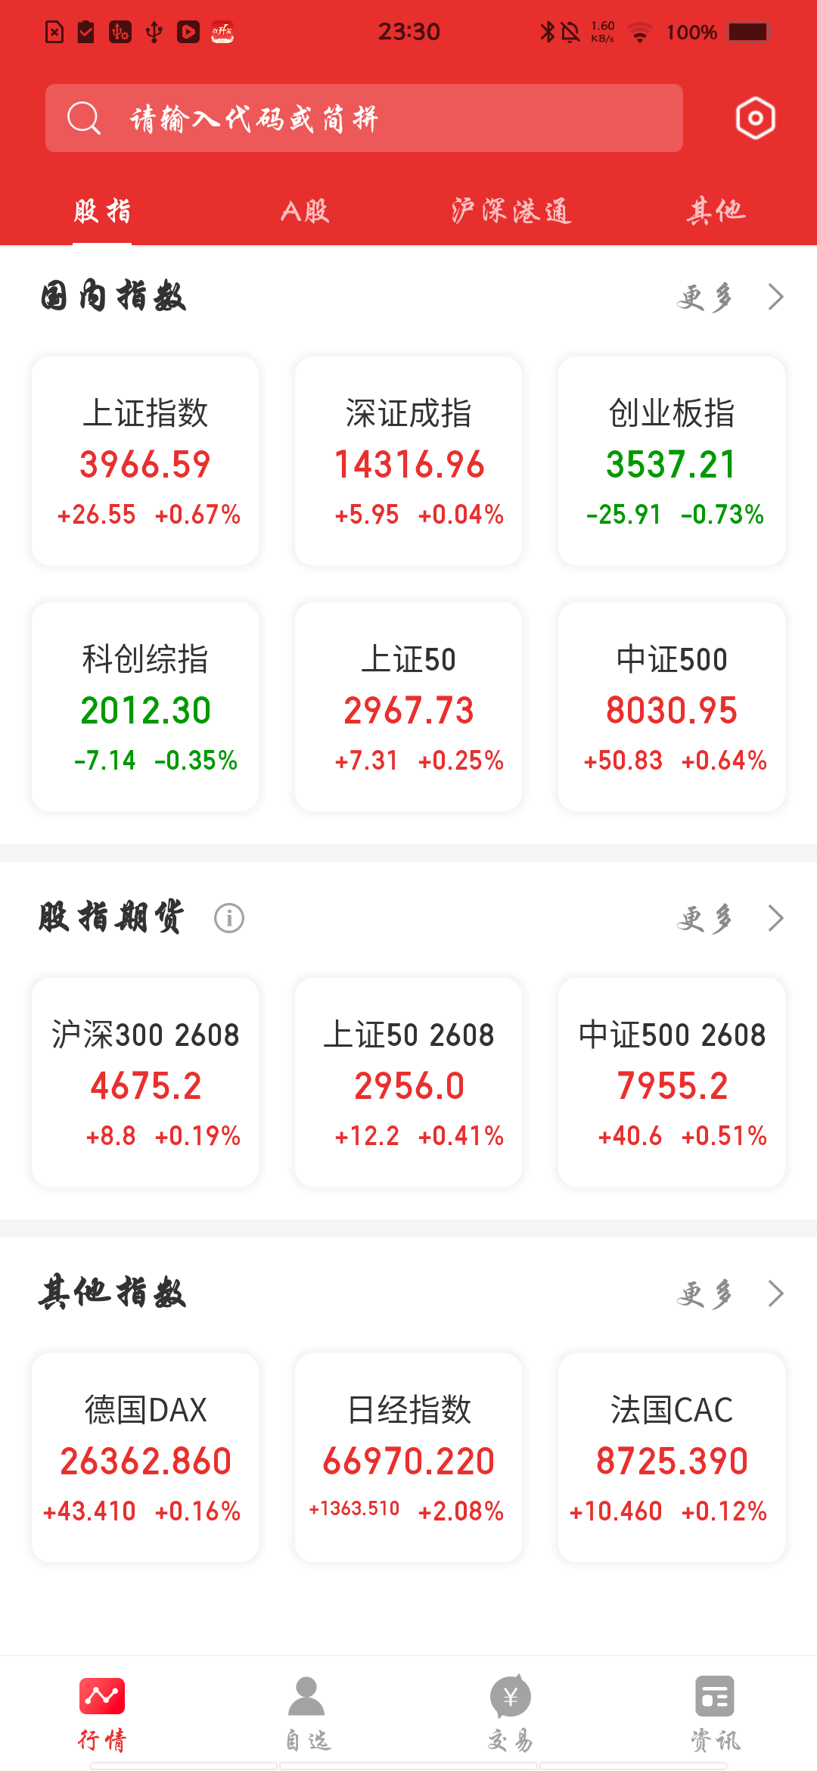
股指 | 国内指数 | 一级宫格页面 | 跳转校验 | TC_国内指数宫格跳转正常 | high |  |  | 行情-股指-国内指数： 点击六宫格中的科创综指 |  | 跳转到该指数行情分时页面 | 通过 | 点击科创综指成功跳转分时页 | 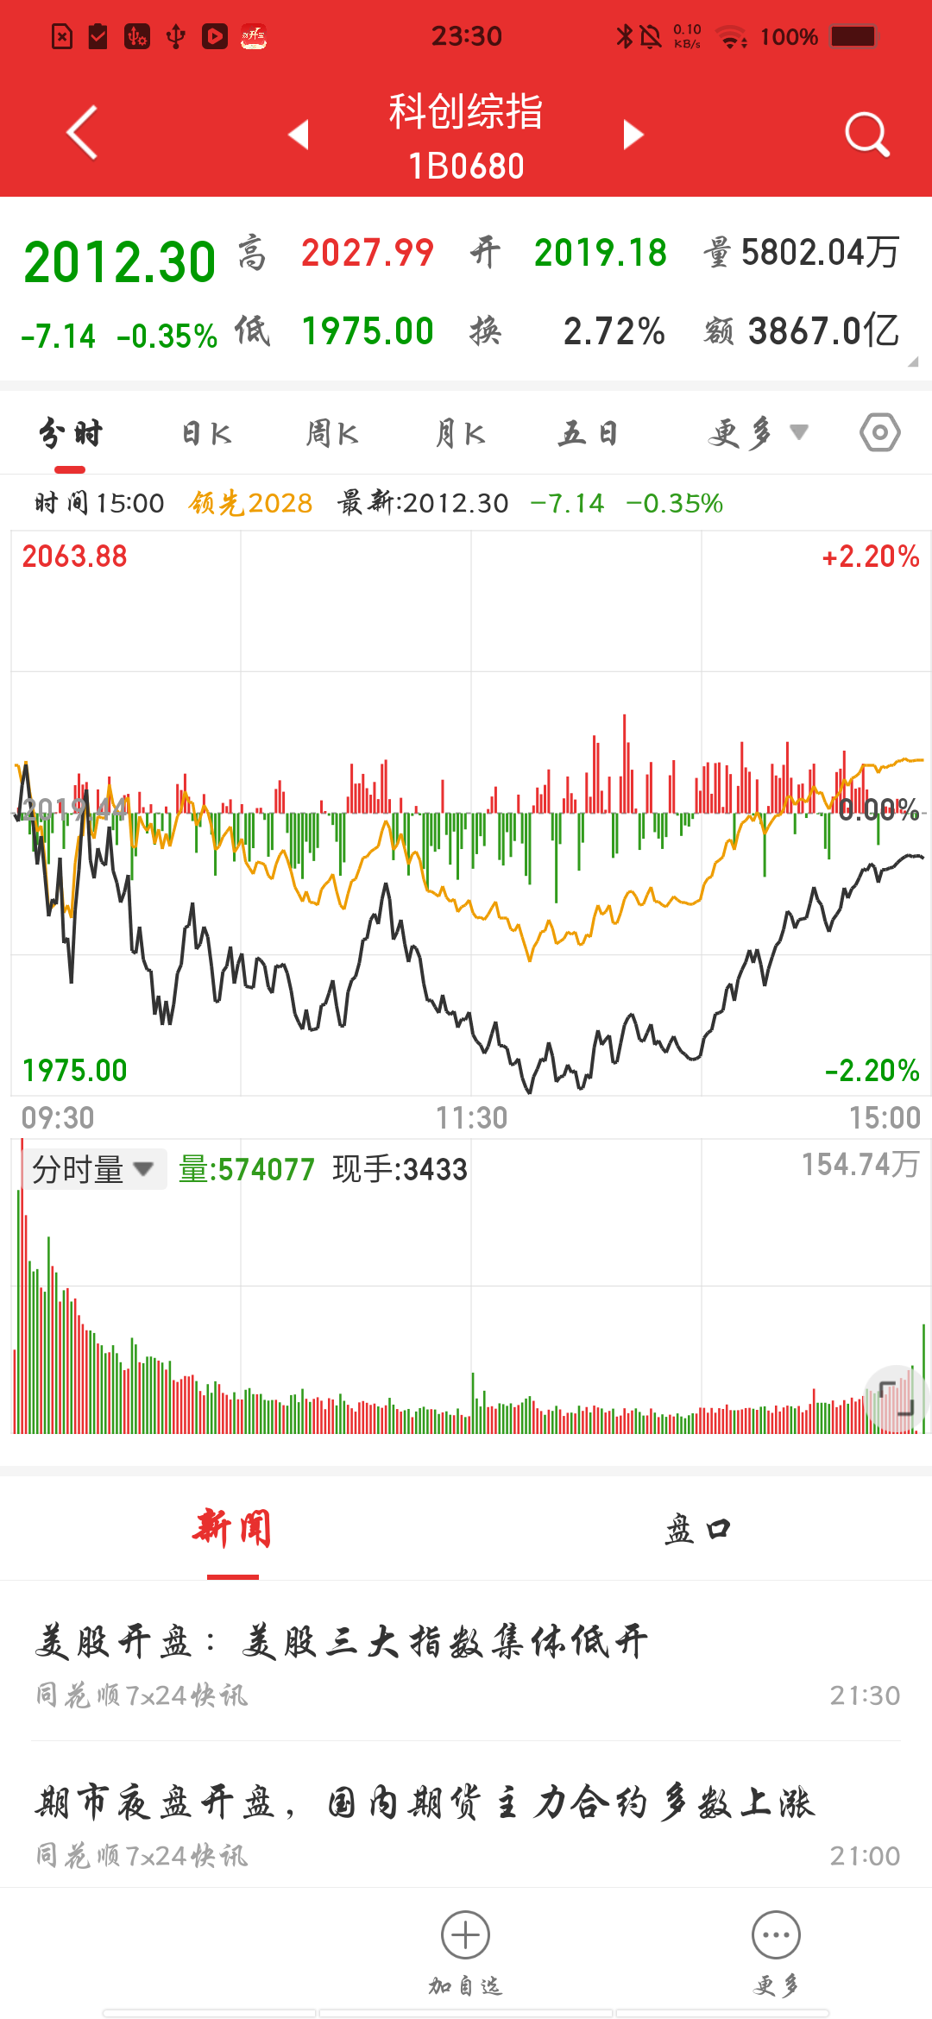
股指 | 国内指数 | 一级宫格页面 | 跳转校验 | TC_国内指数更多跳转正常 | high |  |  | 行情-股指-国内指数：点击右侧“更多”按钮 |  | 跳转至国内指数列表页，列表新增科创综指，排在列表第4位 | 通过 | 点击更多成功跳转列表页，科创综指第4位 | 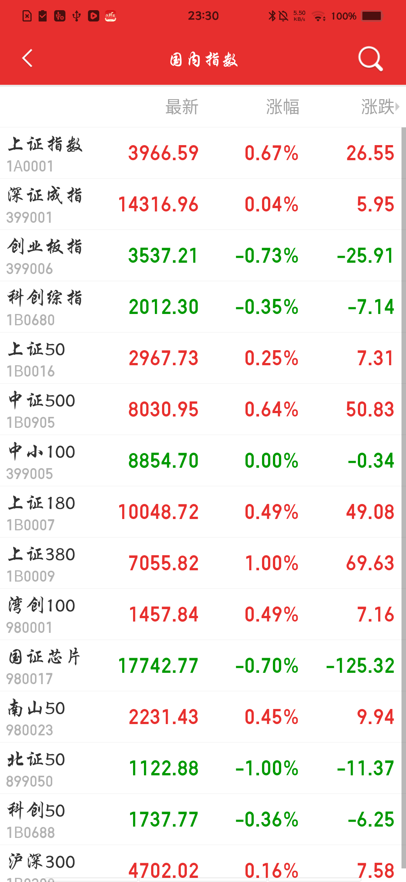
A股 | 沪深京 | 大盘指数 | 数据校验 | TC_大盘指数数据显示正确 | middle |  |  | 行情-A股-沪深京： 查看大盘指数模块数据显示 |  | 1、科创综指排在第四位，展示指数及顺序为：上证指数、深证成指、北证50、科创综指 2、大盘情况/日期/指数数据显示正确，两端/自营对比一致 3、数据字体颜色：红涨绿跌黑平 | 通过 | 大盘指数模块数据完整 | 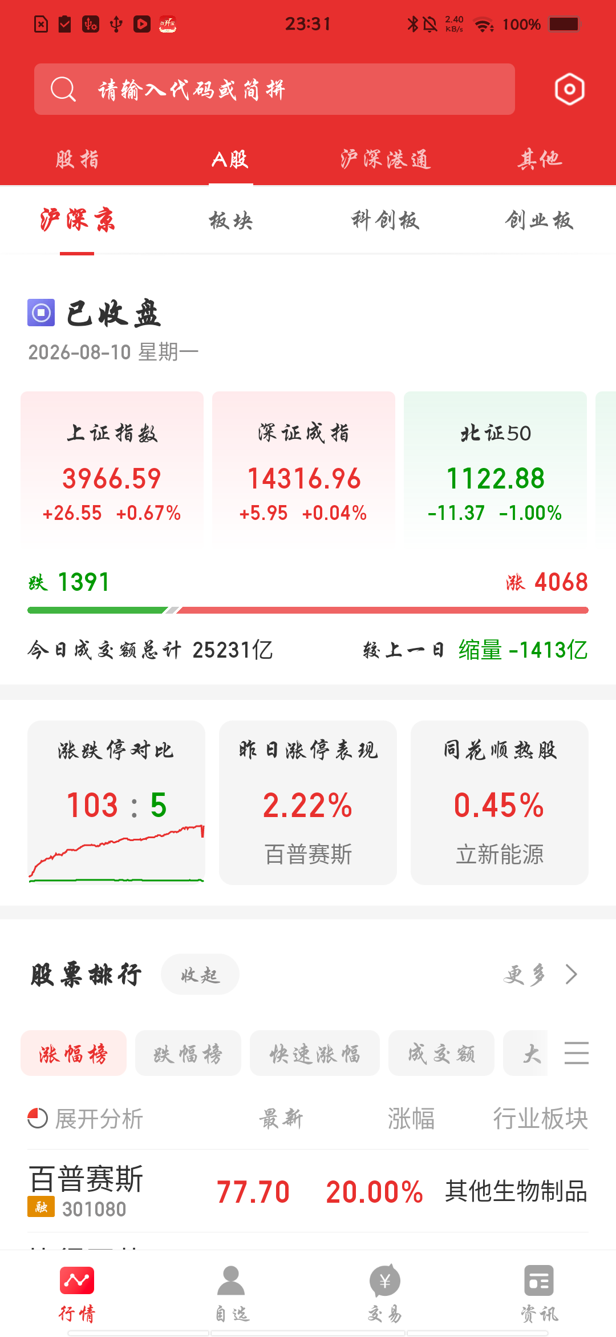
A股 | 个股详情页 | 大盘指数指数 | 默认展示校验 | TC_个股详情页科创综指展示正常 | high |  | 有行业板块的券商 | A股分时页面--底部操作栏-点击底部指数 |  | 1、弹出指数分时图弹框，选中上证指数 2、指数展示顺序：行业板块、上证指数、深证成指、科创综指、北证50、创业板指 | 部分通过 | 弹框正常但列表为上证-深证-北证50-创业板指（非科创综指），且无行业板块 | 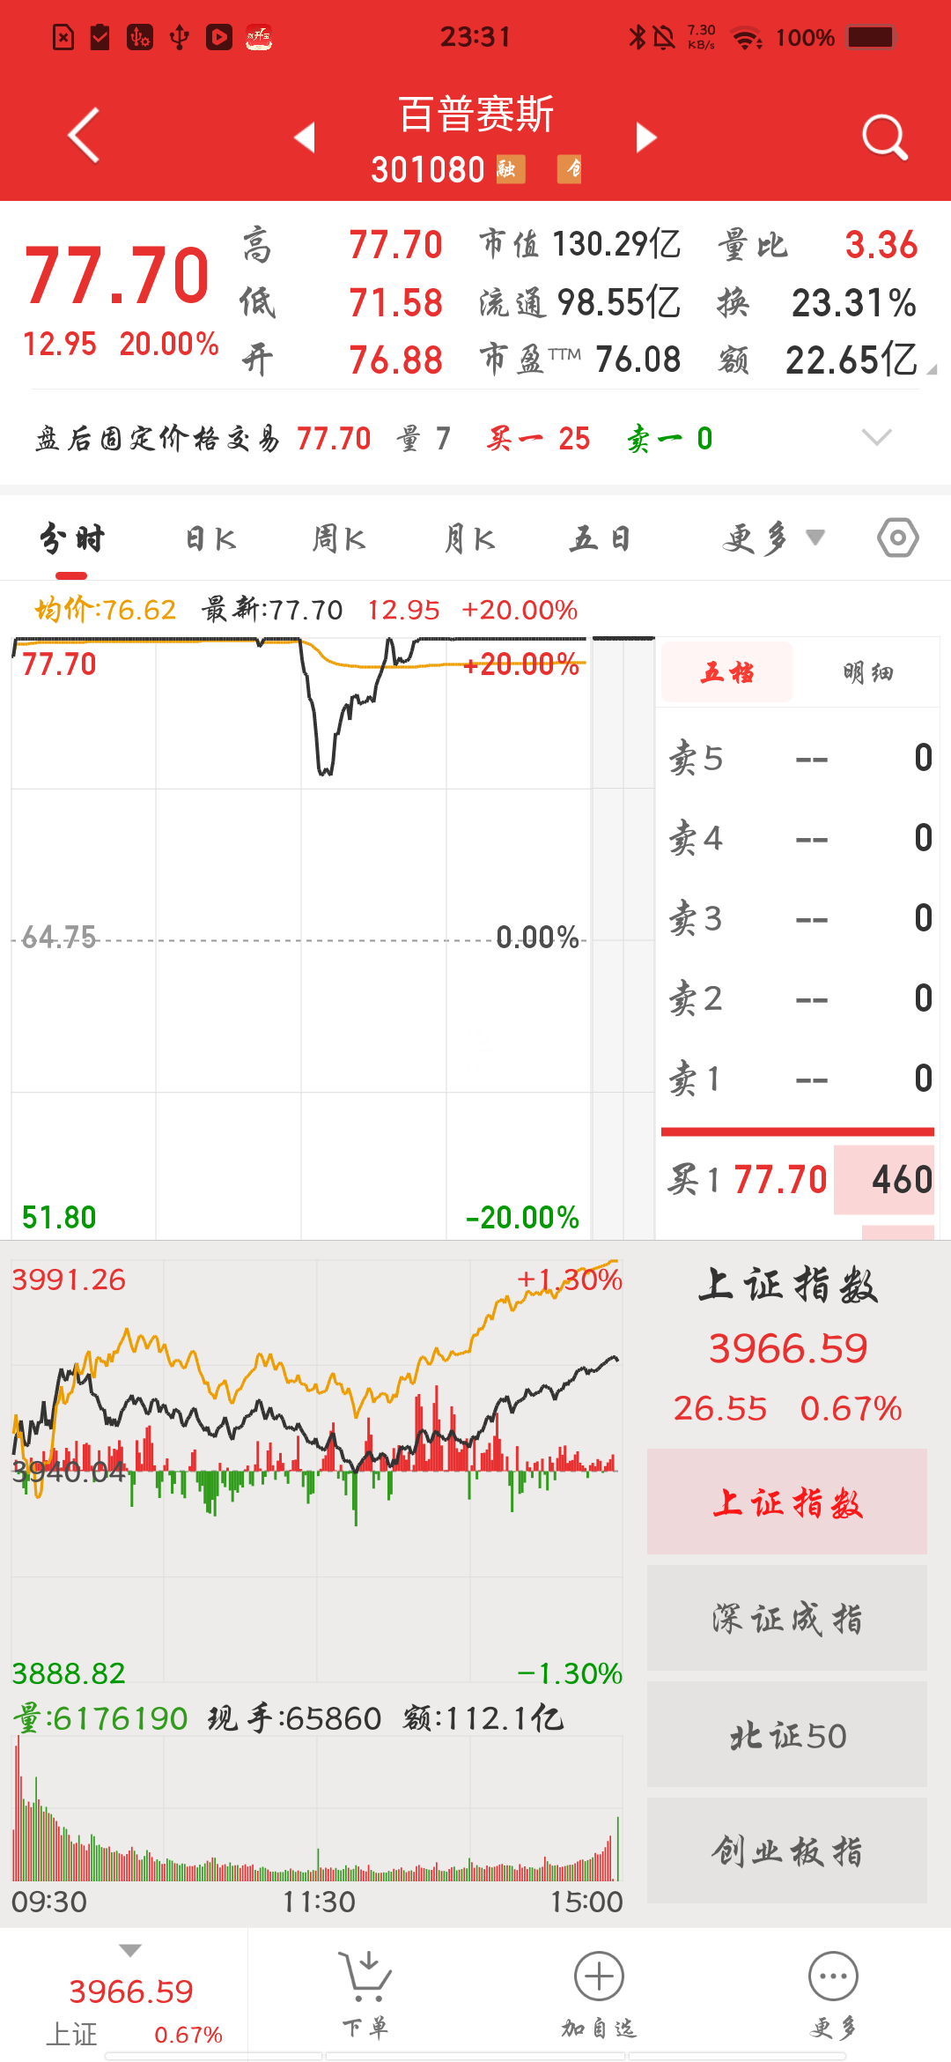
A股 | 个股详情页 | 大盘指数指数 | 默认展示校验 | TC_个股详情页科创综指展示正常 | high |  | 有行业板块的券商 | 进入沪深基金/B股/新三板/债券等个股详情页--底部操作栏-点击底部指数 |  | 1、弹出指数分时图弹框，选中上证指数 2、指数展示顺序：上证指数、深证成指、科创综指、北证50、创业板指 | 部分通过 | 同上：ETF详情页指数弹框列表与用例预期不一致 | 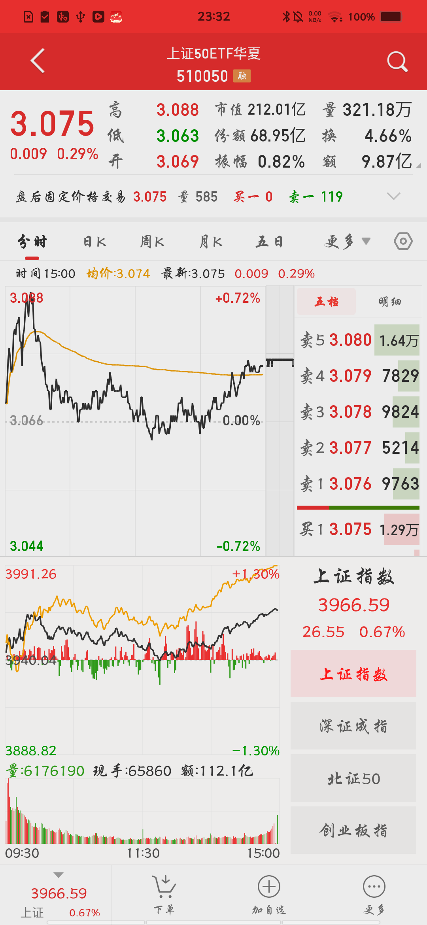
自选 | 自选股 | 大盘指数 | 页面展示 | TC_自选顶部指数展示正常 | high |  |  | 自选页面，点击自选顶部指数 |  | 1、弹出指数分时图弹框 2、科创综指排在第四位，展示指数顺序：上证指数、深证成指、北证50、科创综指 | 部分通过 | 自选页顶部指数弹框列表与用例预期不一致 | 